Моноблок R

IDIA Market LLP |  |  |  |  |  |  |  |  |  |  |  | Моноблоки Т |  |  | Моноблоки S
тел: 8 (727) 344 99 00 |  |  |  |  |  |  |  |  |  |  | 1,030.00 |  | цена CNY | 950.00 |  | цена CNY
моб: +7 (701) 266 77 00 |  |  |  |  |  |  |  |  |  |  | 70.00 | 72,100.00 | курс CNY на тг | 70.00 | 66,500.00 | курс CNY на тг
e-mail: zakaz@idiamarket.kz |  |  |  |  |  |  |  |  |  |  | 30.00 | 21,630.00 | цена перевозка+растаможка алматы | 27.00 | 17,955.00 | цена перевозка+растаможка алматы
www.idiamarket.kz |  |  |  |  |  |  |  |  |  |  |  | 93,730.00 | цена товар+перевозка |  | 84,455.00 | цена товар+перевозка
www.softgroup.kz |  |  |  |  |  |  |  |  |  |  | 0.00 | 93,730.00 | с ндс 12% | 0.00 | 84,455.00 | с ндс 12%
адрес: 050008, г. Алматы, ул. Мынбаева 43, (уг. ул. Манаса) |  |  |  |  |  |  |  |  |  |  | 1.30 | 121,849.00 | цена IDIA M | 1.21 | 102,190.55 | цена IDIA M
 |  |  |  |  |  |  |  |  |  |  |  | 118.30 | коэф IDIAM/GSAN |  | 107.57 | коэф IDIAM/GSAN
 |  |  |  |  |  |  |  |  |  |  |  | 118.00 | коэф IDIAM/GSAN в ручную |  | 108.00 | коэф IDIAM/GSAN в ручную

 |  |  |  |  |  |  |  |  |  |  | 1.25 | 100.00 | % | 1.25 | 100.00 | %
 |  |  |  |  | Total ∑: | #REF! | #REF! | #REF! |  |  | 1.27 | 101.60 | % | 1.27 | 101.60 | %
 |  |  | Удалить |  | Сумма: | 0 | 0.00 | 0.00
№ | Старое Наименование | Фото | Цена, CNY | Цена, тг | кол-во | Сумма, тг | Объем, м3 | Вес, кг | куб 1шт | Вес 1шт
Моноблок Резистивный
1 | Резистивный Моноблок Т610 | 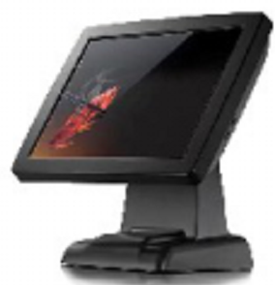 | 1,030.00 | 121,540 |  | 0 | 0.00 | 0.00
2 | Резистивный Моноблок Т610 PRO |  | 1,135.00 | 133,930 |  | 0 | 0.00 | 0.00
3 | Резистивный Моноблок Т610 Max PRO |  | 1,210.00 | 142,780 |  | 0 | 0.00 | 0.00
Моноблок Сенсорный
4 | Сенсорный Моноблок 1701 PRO/S2 PRO Цвет: белый, черный | 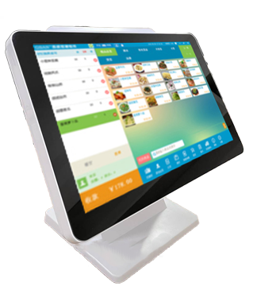 | 1,180.00 | 127,440 |  | 0 | 0.00 | 0.00
5 | Сенсорный Моноблок 1903/S6 Цвет: белый |  | 1,000.00 | 108,000 |  | 0 | 0.00 | 0.00
6 | Сенсорный Моноблок 1903 PRO/S6 PRO Цвет: белый | 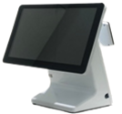 | 1,230.00 | 132,840 |  | 0 | 0.00 | 0.00
7 | Сенсорный Моноблок 8600/S10 Цвет: белый c cиней вставкой | 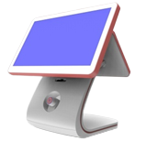 | 1,250.00 | 135,000 |  | 0 | 0.00 | 0.00

 |  |  |  |  |  | 0 | 0.00 | 0.00

Весы
 | IDIA Market LLP
 | тел: 8 (727) 344 99 00
 | моб: +7 (701) 266 77 00
 | e-mail: zakaz@idiamarket.kz
 | www.idiamarket.kz
 | www.softgroup.kz
 | адрес: 050008, г. Алматы, ул. Мынбаева 43, (уг. ул. Манаса)
 |  |  |  | Весы торговые TB-S_T3 (платформа + терминал) 25
 |  |  |  | Весы электронные влагозащищенные MK_AB2(RUEW)
 |  |  |  | Весы товарные ТВ-S_A RUEW с интерфейсами RS, USB, Ethernet, WiFi 55

 |  |  |  |  |  |  |  | Total ∑: | #REF! | #REF! | #REF!
 |  |  |  |  |  |  |  | Сумма: | 0 | 0.00 | 0.00
№ | Наименование | Описание | Фото | Технические характеристики | Цена модуля, тг | Цена терминала, тг | Цена, тг | кол-во | Сумма, тг | Объем, м3 | Вес, кг
Весы CN
1 | Электронные весы TM-A 30 (0,10 кг). | Современные электронные весы с термопечатью, предназначеные для маркировки и учета весовых, штучных и счетных товаров. Весы прекрасно подходят как для простого взвешивания и этикетирования, так и для интеграции с дополнительным оборудованием и учетными программами клиента. | 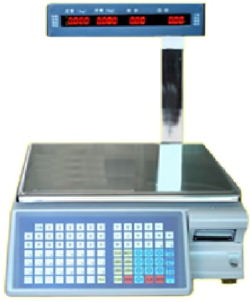 | Дискретность отчета и цена проверочного деления: 5 г.; Порог чувствтвительности: 100 гр; Объем памяти товаров: 4000 едениц; Интерфейс: RS-232; Количество клавишей: 98 шт. (72 шт. горячих); Возможность подключения добавочной клавиатуры: 71 шт. Скорость печати: до 75 мм/сек; Характеристики бумаги для этикеток: 30X40 мм, 37X50 мм, 40X50 мм, 40X60 м; Тип индикатора: светодиодный; Цвет символов индикатора: красный; |  |  | 96,900 |  | 0 | 0.00 | 0.00
2 | Электронные весы RLS1000/15 (0,10 кг) Электронные весы RLS1100/30 (0,10 кг) Электронные весы RLS1100 С/30 (0,10 кг) | Весы Rongta RLS1100 успешно могут использоваться в магазинах, в супермаркетах и на фасовке, они не только могут взвешивать товар, но и производить полную калькуляцию покупки. Вакуумно-флуоресцентный дисплей покупателя установлен на высокой и устойчивой стойке, и хорошо виден над витринами. Яркий двухсторонний двухстрочный дисплей (VFD, 2 строки по 22 символа) отображает вес, цену, стоимость и наименование товара, а также информацию о выбранных режимах и состоянии весов. | 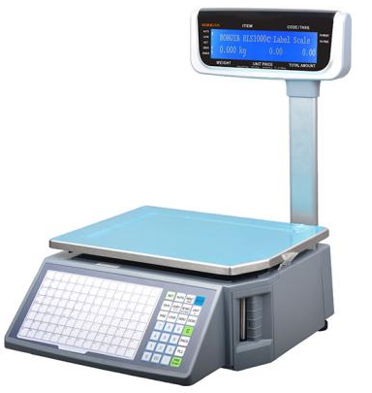 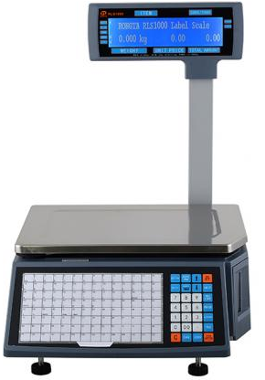 | Дискретность отчета и цена проверочного деления: 10 г.; Порог чувствтвительности: 100 гр; Объем памяти товаров: 10 000PLU; Интерфейс: RS232 + Ethernet Количество клавишей: 140 кнопок （28 функциональных клавиш ， 112 * 2 горячих клавиш) Дисплей: Двухстрочный ЖК-дисплей с матрицей 256 * 32 точек Скорость печати: до 80 мм/сек; Характеристики бумаги для этикеток: 30~60mm; Температурный диапазон работы: 0 ~ 40 ℃; Относительная влажность: 20-85%; Размер в упаковке (ШxДxВ): 520 X 520 X 240 м; |  |  | 151,050 |  | 0 | 0.00 | 0.00
3 | Aurora D2-AI android | Умные весы с сенсорным экраном AURORA Y3L 1. 15,6-дюймовый сенсорный экран: дисплей высокой четкости, мультитач, можно работать мокрыми руками или в перчатках. Водонепроницаемая панель управления. 2. Распознавание AI: быстро идентифицировать товары и значительно повысить эффективность расчетов. 3. Точное взвешивание, погрешность в пределах 2 г. 4. Быстрая печать этикеток за счет интеграции взвешивания и печати, что экономит время и усилия. 5. Интеллектуальное обучение, анализ и обработка данных. | 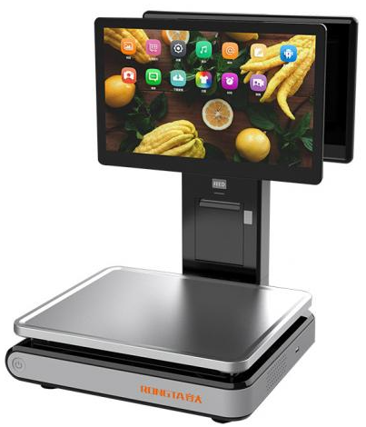 | Максимальная грузоподъемность:15 кг Минимальный вес: 40 г. Калибровочное значение шкалы: 2/5г Процессор: Intel Elkhart Lake, J6412, 2,0 ГГц, четырехъядерный процессор RK3288, 1,8 ГГц. Память: 4 ГБ DDR4 Память: 2 ГБ DDR3 Жесткий диск: SSD-накопитель M.2 128 ГБ. Жесткий диск: iNAND 16 ГБ. Операционная система WIN10/WIN11 Android 7.1.2 Проводная сеть: TCP/IP Ethernet (10M/100M/1000M) Беспроводная связь: 802.11 ac/b/g/n Беспроводная связь: 802.11 b/g/n Касса внешнего интерфейса: Кассовый ящик: 1*RJ11; Ethernet: 1*RJ45; USB: 2*USB3.0+3*USB2.0; 3*USB2.0 Аудио: динамик 1*3 Вт Мощность: 12 В 5 А Метод печати: Прямая термопечать Ширина печати: 58 мм Разрешение: 203DPI Скорость печати: 70 мм/с. Емкость отсека: 70 мм Штрих-код: UCP-A, EAN(JAN)13, EAN(JAN)8, CODE39,CODEBAR, CODE128 Дисплей: 15,6(1366*768)+15,6(1366*768) Аксессуары: Шнур питания; Адаптер; Руководство по быстрой установке; Рулон бумаги Размер коробки: 588*493*620 мм. Температура хранения: -10℃—60℃; Рабочая: 0℃—40℃ Влажность Хранение: 10–90 % ; Рабочая: 5–85 % |  |  | 399,000 |  | 0 | 0.00 | 0.00
4 | Aurora D2-AI windows |  |  |  |  |  | 456,000 |  | 0 | 0.00 | 0.00
5 | Aurora Y3L-AI PC Based Scale |  | 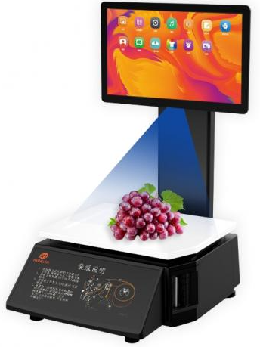 | Максимальная грузоподъемность:15 кг Минимальный вес: 40 г. Калибровочное значение шкалы: 2/5г Способ печати: Термоэтикетка Скорость печати: Макс.90 мм/с Ширина печати: 58 мм Срок службы печатающей головки: 50 км. CPU: RK3288 4-ядерный микроконтроллер 1,8 ГГц+ Память: 2 ГБ DDR3+16 ГБ eMMC Операционная система: Андроид 7.1. Монитор: 15,6 дюймов Разрешение: 203 точки на дюйм Интерфейс: 2 USB + сетевой порт Блок питания: 12В, 5А Входная мощность: 100~240 В переменного тока, 50/60 Гц Штрих-код: 2/5 с чередованием, код 128/код EAN13/GS 128 и т. д. Кнопка: Цифровые клавиши + клавиши настройки функций |  |  | 421,800 |  | 0 | 0.00 | 0.00
Весы настольные МК_А без интерфейсов
3 | МК- 6.2-А20 LED (min 0,02 кг) МК- 15.2-А20 LED (min 0,04 кг) МК- 32.2-А20 LED (min 0,10 кг) | Позволяют работать в счетном режиме, режимах процентного взвешивания и контроля массы (компараторный режим). |  | Размер платформы (ДхШ):336х240мм; Диапазон рабочих температур терминала: от -10 до +40 °С; Светодиодный индикатор: 1 шт; В комплекте поставки: сетевой адаптер - 1шт; Габаритные размеры весов (ШхГхВ): 345х310х56мм; Масса весов нетто/брутто: 3,3кг. |  |  | 41,000 |  | 0 | 0.00 | 0.00
4 | МК- 6.2-А11 LCD (min 0,02 кг) МК- 15.2-А11 LCD (min 0,04 кг) МК- 32.2-А11 LCD (min 0,10 кг) | Позволяют работать в счетном режиме, режимах процентного взвешивания и контроля массы (компараторный режим). Встроенный аккумулятор обеспечивает автономную работу весов до 94 часов. |  | Размер платформы (ДхШ):336х240мм; Диапазон рабочих температур терминала: от -10 до +40 °С; Работа от аккумулятора: до 94 часов; Жидкокристаллический индикатор с подсветкой: 1 шт; В комплекте поставки: сетевой адаптер - 1шт; Габаритные размеры весов (ШхГхВ): 345х310х56мм; Масса весов нетто/брутто: 4,2кг. |  |  | 54,500 |  | 0 | 0.00 | 0.00
5 | МК-6.2 A-21 (min 0,02 кг) МК-15.2 A-21 (min 0,04 кг) МК-32.2 A-21 (min 0,10 кг) | Весы позволяют работать в счетном режиме, режимах процентного взвешивания и контроля массы (компараторный режим). Встроенный аккумулятор обеспечивает автономную работу весов до 60 часов. | 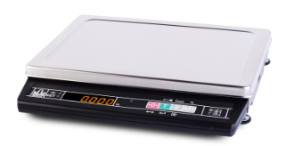 | Размер платформы (ДхШ):336х240мм; Диапазон рабочих температур терминала: от -10 до +40 °С; Работа от аккумулятора: до 60 часов; Светодиодный индикатор: 1 шт; В комплекте поставки: сетевой адаптер - 1шт; Габаритные размеры весов (ШхГхВ): 345х310х56мм; Масса весов нетто/брутто: 4,2кг. |  |  | 54,500 |  | 0 | 0.00 | 0.00
Весы настольные МК_А RU с интерфейсами RS, USB
6 | МК-6.2-А21(RU) (min 0,02 кг) МК-15.2-А21(RU) (min 0,04 кг) МК-32.2-А21(RU) (min 0,10 кг) | Легко интегрируются с учетными системами, POS-системами и смарт-терминалами. Позволяют работать в счетном и дозаторном режиме, режимах процентного взвешивания и контроля массы (компараторный режим). Обмен информацией с внешними устройствами по интерфейсам RS-232, USB. | 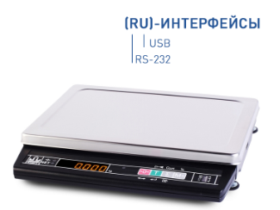 | Размер платформы (ДхШ):336х240мм; Диапазон рабочих температур терминала: от -10 до +40 °С; Работа от аккумулятора: до 60 часов; Светодиодный индикатор: 1 шт; Разъёмы для подключения к компьютерам, POS и SMART-терминалам: DB9-FА/розетка (интерфейс RS-232), USB; В комплекте поставки: сетевой адаптер - 1шт, кабель USB 2.0 USB A (m) – USB B (m) длиной 1,5 м - 1шт; Габаритные размеры весов (ШхГхВ): 345х310х56мм; Масса весов нетто/брутто: 3,3кг. |  |  | 62,000 |  | 0 | 0.00 | 0.00
7 | МК-6.2-А21(RI) (min 0,02 кг) МК-15.2-А21(RI) (min 0,04 кг) МК-32.2-А21(RI) (min 0,10 кг) | Легко интегрируются с учетными системами, POS-системами и смарт-терминалами. Позволяют работать в счетном и дозаторном режиме, режимах процентного взвешивания и контроля массы (компараторный режим). Имеют возможность подключения выносного индикатора покупателя. Обмен информацией с внешними устройствами реализован по интерфейсу RS-232. | 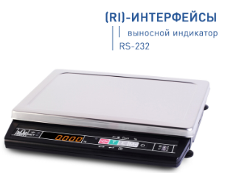 | Размер платформы (ДхШ):336х240мм; Диапазон рабочих температур терминала: от -10 до +40 °С; Работа от аккумулятора: до 60 часов; Светодиодный индикатор: 1 шт; Разъёмы для подключения к компьютерам, POS и SMART-терминалам: DB9-FА/розетка (интерфейс RS-232); В комплекте поставки: сетевой адаптер - 1шт, кабель USB 2.0 USB A (m) – USB B (m) длиной 1,5 м - 1шт; Габаритные размеры весов (ШхГхВ): 345х310х56мм; Масса весов нетто/брутто: 3,3кг. |  |  | 60,000 |  | 0 | 0.00 | 0.00
8 | ИВ-3С Индикатор выносной к весам МК-А21(ИВ) |  |  |  |  |  | 8,000 |  | 0 | 0.00 | 0.00
Весы настольные МК_А RUW с интерфейсами RS, USB, WiFi
9 | МК- 6.2-А21(RUW) (min 0,02 кг) МК-15.2-А21(RUW) (min 0,04 кг) МК-32.2-А21(RUW) (min 0,10 кг) | Легко интегрируются с учетными системами, POS-системами и смарт-терминалами. Позволяют работать в счетном и дозаторном режиме, режимах процентного взвешивания и контроля массы (компараторный режим). Встроенный аккумулятор обеспечивает автономную работу весов до 30 часов. Обмен информацией с внешними устройствами по интерфейсам RS-232, USB, Wi-Fi. Весы могут являться как клиентом, так и точкой доступа сети Wi-Fi. | 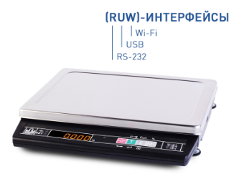 | Размер платформы (ДхШ):336х240мм; Диапазон рабочих температур терминала: от -10 до +40 °С; Работа от аккумулятора: до 30 часов; Светодиодный индикатор: 1 шт; Разъёмы для подключения к компьютерам, POS и SMART-терминалам: DB9-FА/розетка (интерфейс RS-232), USB; В комплекте поставки: сетевой адаптер - 1шт, кабель USB 2.0 USB A (m) – USB B (m) длиной 1,5 м - 1шт; Возможность подключения по Wi-Fi: да; Габаритные размеры весов (ШхГхВ): 345х310х56мм; Масса весов нетто/брутто: 4,2кг. |  |  | 64,000 |  | 0 | 0.00 | 0.00
Весы настольные МК_АВ влагозащищенные
10 | МК- 6.2-АВ11 (min 0,02 кг) МК-15.2-АВ11 (min 0,04 кг) МК-32.2-АВ11 (min 0,10 кг) | Легко интегрируются с учетными системами, POS-системами и смарт-терминалами. Позволяют работать в счетном и дозаторном режиме, режимах процентного взвешивания и контроля массы (компараторный режим). Встроенный аккумулятор обеспечивает автономную работу весов до 110 часов. Обмен информацией с внешними устройствами реализован по интерфейсу RS-232. | 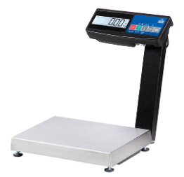 | Размер платформы (ДхШ):336х240мм; Степень защиты платформы: IP68; Степень защиты терминала: IP64; Диапазон рабочих температур терминала: от -10 до +40 °С; Работа от аккумулятора: до 110 часов; Жидкокристаллический индикатор с подсветкой: 1 шт; Разъёмы для подключения к компьютерам, POS и SMART-терминалам: DB9-FА/розетка (интерфейс RS-232); В комплекте поставки: сетевой адаптер - 1шт,- защитный чехол со стяжкой; Габаритные размеры весов (ШхГхВ): 355х385х400мм; Масса весов нетто/брутто: 5,7кг. |  |  | 76,500 |  | 0 | 0.00 | 0.00
11 | MK-6.2-RA11 (min 0,02 кг) MK-15.2-RA11 (min 0,04 кг) MK-32.2-RA11 (min 0,10 кг) | Возможна работа в счетном режиме. Обеспечена возможность подключения к весам сканера штрихкодов и дозатора. Весы регистрируют товароучетные операции (прием, отпуск, списание, инвентаризация). Легко интегрируются в системы учета, в том числе в режиме весового терминала сбора данных. Обмен информацией с внешними устройствами реализован по интерфейсам Ethernet и RS-232, а также с помощью USB-flash накопителя. | 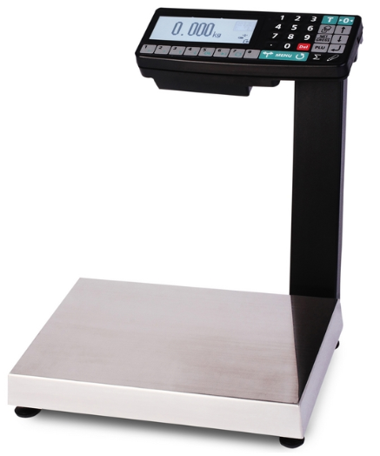 | Размер платформы (ДхШ): 336х240мм; Степень защиты платформы: IP68; Степень защиты терминала: IP54; Диапазон рабочих температур терминала: от -10 до +40 °С ; Работа от аккумулятора: до 12,5 часов; Многофункциональный графический дисплей с подсветкой: 1шт. ; Тип индикации: матричный ЖК с подсветкой, 192х64 точки; Торговая индикация: да; Разъёмы для подключения к компьютерам, POS и SMART-терминалам: Ethernet, DB9-MА/вилка (интерфейс RS-232); Разъёмы для подключения периферийных устройств: USB-flash накопителя, сканера штрихкодов, дозатора и др.: USB тип А, DB9-MА/вилка (интерфейс RS-232), TJ1A-4P4C; Количество товаров, вызываемых кнопками быстрого вызова: 8/64 шт; В комплекте поставки: сетевой адаптер - 1 шт; Масса весов нетто/брутто: 6,8 кг; Габаритные размеры весов (ШхГхВ): 355х360х390мм; |  |  | 130,000 |  | 0 | 0.00 | 0.00
Весы настольные МК_Т торговые
12 | MK-6.2-ТН11 (min 0,02 кг) MK-15.2-ТН11 (min 0,04 кг) MK-32.2-ТН11 (min 0,10 кг) | Поддерживается возможность суммирования стоимости покупки и расчета сдачи. Встроенный аккумулятор обеспечивает автономную работу весов до 115 часов. Двухсторонняя индикация на складной стойке. | 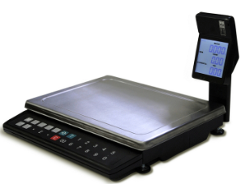 | Размер платформы (ДхШ):336х240мм; Диапазон рабочих температур терминала: от -10 до +40 °С; Работа от аккумулятора: до 115 часов; Жидкокристаллический индикатор с подсветкой: 2 шт; Торговая индикация (масса, цена, стоимость): да; Складная стойка: да; В комплекте поставки: сетевой адаптер - 1шт; Габаритные размеры весов (ШхГхВ): 345х360х230 мм; Масса весов нетто/брутто: 4,5кг. |  |  | 61,800 |  | 0 | 0.00 | 0.00
13 | МК-6.2-ТН21(RU) (min 0,02 кг) МК-15.2-ТН21(RU) (min 0,04 кг) МК-15.2-ТН21(RU) (min 0,10 кг) | Двухсторонняя светодиодная индикация. Легко интегрируются с учетными системами, POS-системами и смарт-терминалами. Поддерживается возможности суммирования стоимости покупки и расчета сдачи. Встроенный аккумулятор обеспечивает автономную работу весов до 50 часов. Обмен информацией с внешними устройствами реализован по интерфейсам RS-232 и USB. | 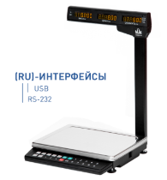 | Размер платформы (ДхШ): 336х240мм; Диапазон рабочих температур терминала: от -10 до +40 °С ; Работа от аккумулятора: до 50 часов; Многофункциональный графический дисплей с подсветкой: 1шт. ; Тип индикации: Двухсторонняя светодиодная индикация; Торговая индикация (масса, цена, стоимость): да; Разъёмы для подключения к компьютерам, POS и SMART-терминалам: DB9-FА/розетка (интерфейс RS-232), USB; В комплекте поставки: сетевой адаптер - 1 шт, кабель USB 2.0 USB A (m) – USB B (m) длиной 1,5 м -1 шт.; Масса весов нетто/брутто: 6,1 кг; Габаритные размеры весов (ШхГхВ): 345х350х500 мм; |  |  | 68,000 |  | 0 | 0.00 | 0.00
14 | TB-S-32.2-А3 (платформа+терминал) (min 0,1кг) TB-S-60.2-А3 (платформа+терминал) (min 0,2кг) TB-S-200.2-А3 (платформа+терминал) (min 0,4кг) | Напольные товарные весы с вертикальной стойкой. Весы легко интегрируются с учетными системами, POS-системами и смарт-терминалами. Возможна работа в счетном и дозаторном режиме, режимах процентного взвешивания и контроля массы (компараторный режим). Встроенный аккумулятор обеспечивает автономную работу весов до 80 часов. Обмен информацией с внешними устройствами реализован по интерфейсу RS-232. | 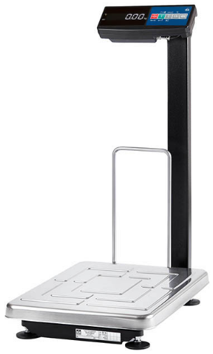 | Габаритные размеры модуля (ДхШхВ), мм: 520x395х765; Габаритные размеры терминала (ДхШхВ), мм: 260х105х55; Размер платформы (ДхШ), мм: 520х395; Степень защиты терминала: IP54; Диапазон рабочих температур терминала: от -20 до +40 °С ; Работа от аккумулятора: до 80; Жидкокристаллический индикатор с подсветкой: 1 шт; Разъёмы для подключения к компьютерам, POS и SMART-терминалам: DB9-FА/розетка (интерфейс RS-232) Материал модуля взвешивающего: - платформа - нержавеющая сталь - рама - алюминиевый сплав; Число цифровых датчиков взвешивания: 1 шт; В комплекте поставки: сетевой адаптер - 1 шт.; Масса весов нетто/брутто: 13,5 кг; |  |  | 99,750 |  | 0 | 0.00 | 0.00
Весы настольные МК торговые с печатью этикеток
15 | МК-6.2-RP-10 (min 0,02 кг) МК-15.2-RP-10 (min 0,04 кг) МК-15.2-RP-10 (min 0,10 кг) | Память на 20 000 товаров. Весы печатают как простые этикетки с автоматически настраиваемым форматом, так и этикетки любой сложности. Весы поддерживают печать 8 форматов штрихкодов, регистрируют товароучетные операции (продажа, прием, отпуск, списание, инвентаризация). Легко интегрируются в системы учета, в том числе в режиме весового терминала сбора данных. Обеспечена возможность подключения к весам сканера штрихкодов и выносного промышленного индикатора. Обмен информацией с внешними устройствами реализован по интерфейсам Ethernet и RS-232, а также с помощью USB-flash накопителя. | 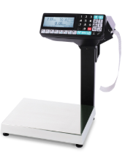 | Размер платформы (ДхШ):336х240мм; Степень защиты платформы: IP68; Степень защиты терминала: IP51; Скорость печати: 60 мм/сек; Ресурс термоголовки: не менее 50 км; Ширина рулона/этикеток: 60/58 мм; Ширина рулона с чековой лентой: 58мм; Многофункциональный графический дисплей с подсветкой: 1 шт.; Тип индикации: матричный ЖК с подсветкой, 192х64 точки; Торговая индикация (масса, цена, стоимость): да; Разъёмы для подключения к компьютерам, POS и SMART-терминалам: Ethernet, DB9-MА/вилка (интерфейс RS-232); Разъёмы для подключения периферийных устройств: USB-flash накопителя, сканера штрихкодов, ККМ, дозатора и др.: USB тип А, DB9-MА/вилка (интерфейс RS-232), TJ1A-4P4C; Количество товаров, вызываемых кнопками быстрого вызова: 8/64шт; В комплекте поставки: сетевой адаптер - 1шт; Габаритные размеры весов (ШхГхВ): 410х380х460 мм; Масса весов нетто/брутто: 7,5кг. |  |  | 193,500 |  | 0 | 0.00 | 0.00
16 | МК-6.2-R2P-10-1 (min 0,02 кг) МК-15.2-R2P-10-1 (min 0,04 кг) МК-32.2-R2P-10-1 (min 0,10 кг) | Весы с устройством подмотки конца ленты предназначены для маркировки и учета весовых, штучных и счетных товаров за прилавком. Весы печатают как простые этикетки с автоматически настраиваемым форматом, так и этикетки любой сложности. Весы поддерживают печать 8 форматов штрихкодов. Память на 20 000 товаров. Регистрируют товароучетные операции (продажа, прием, отпуск, списание, инвентаризация). Легко интегрируются в системы учета, в том числе в режиме весового терминала сбора данных. Обеспечена возможность подключения к весам сканера штрихкодов и выносного промышленного индикатора. Обмен информацией с внешними устройствами реализован по интерфейсам Ethernet и RS-232, а также с помощью USB-flash накопителя. | 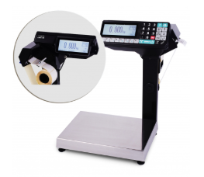 | Размер платформы (ДхШ):336х240мм; Степень защиты платформы: IP68; Степень защиты терминала: IP51; Устройство подмотки ленты: да; Скорость печати: 60 мм/сек; Ресурс термоголовки: не менее 50 км; Ширина рулона/этикеток: 60/58 мм; Ширина рулона с чековой лентой: 58мм; Многофункциональный графический дисплей с подсветкой: 2 шт.; Тип индикации: матричный ЖК с подсветкой, 192х64 точки; Торговая индикация (масса, цена, стоимость): да; Разъёмы для подключения к компьютерам, POS и SMART-терминалам: Ethernet, DB9-MА/вилка (интерфейс RS-232); Разъёмы для подключения периферийных устройств: USB-flash накопителя, сканера штрихкодов, ККМ, дозатора и др.: USB тип А, DB9-MА/вилка (интерфейс RS-232), TJ1A-4P4C; Количество товаров, вызываемых кнопками быстрого вызова: 8/64шт; В комплекте поставки: сетевой адаптер - 1шт; Габаритные размеры весов (ШхГхВ): 410х380х460 мм; Масса весов нетто/брутто: 7,5кг. |  |  | 203,000 |  | 0 | 0.00 | 0.00
17 | MK-6.2-RL-10-1 (min 0,02 кг) MK-15.2-RL-10-1 (min 0,04 кг) MK-32.2-RL-10-1 (min 0,10 кг) | Память на 20000 товаров. Весы печатают как простые этикетки с автоматически настраиваемым форматом, так и этикетки любой сложности. Весы поддерживают печать 8 форматов штрихкодов, регистрируют товароучетные операции (прием, отпуск, списание, инвентаризация). Легко интегрируются в системы учета, в том числе в режиме весового терминала сбора данных. Обеспечена возможность подключения к весам сканера штрихкодов. Обмен информацией с внешними устройствами - по интерфейсам Ethernet и RS-232, а также с помощью USB-flash накопителя. Увеличенный ресурс термопринтера. | 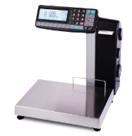 | Размер платформы (ДхШ):336х240мм; Степень защиты платформы: IP68; Степень защиты терминала: IP54; Устройство подмотки ленты: да; Скорость печати: 60 мм/сек; Ресурс термоголовки: не менее 150 км; Ширина рулона/этикеток: 60/58 мм; Многофункциональный графический дисплей с подсветкой: 1 шт.; Тип индикации: матричный ЖК с подсветкой, 192х64 точки; Торговая индикация (масса, цена, стоимость): да; Разъёмы для подключения к компьютерам, POS и SMART-терминалам: Ethernet, DB9-MА/вилка (интерфейс RS-232); Разъёмы для подключения периферийных устройств: USB-flash накопителя, сканера штрихкодов, ККМ, дозатора и др.: USB тип А, DB9-MА/вилка (интерфейс RS-232); Количество товаров, вызываемых кнопками быстрого вызова: 8/64шт; В комплекте поставки: сетевой адаптер - 1шт; Габаритные размеры весов (ШхГхВ): 360х375х380 мм; Масса весов нетто/брутто: 8,1кг. |  |  | 258,500 |  | 0 | 0.00 | 0.00
18 | MK-6.2-R2L-10-1 (min 0,02 кг) MK-15.2-R2L-10-1 (min 0,04 кг) MK-32.2-R2L-10-1 (min 0,10 кг) | Память на 20000 товаров. Печатают как простые этикетки с автоматически настраиваемым форматом, так и этикетки любой сложности. Весы поддерживают печать 8 форматов штрихкодов, регистрируют товароучетные операции (прием, отпуск, списание, инвентаризация). Легко интегрируются в системы учета, в том числе в режиме весового терминала сбора данных. Обеспечена возможность подключения к весам сканера штрихкодов. Обмен информацией с внешними устройствами - по интерфейсам Ethernet и RS-232, а также с помощью USB-flash накопителя. Увеличенный ресурс термопринтера. | 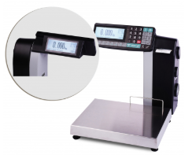 | Размер платформы (ДхШ):336х240мм; Степень защиты платформы: IP68; Степень защиты терминала: IP54; Устройство подмотки ленты: да; Скорость печати: 60 мм/сек; Ресурс термоголовки: не менее 150 км; Ширина рулона/этикеток: 60/58 мм; Многофункциональный графический дисплей с подсветкой: 2 шт.; Тип индикации: матричный ЖК с подсветкой, 192х64 точки; Торговая индикация (масса, цена, стоимость): да; Разъёмы для подключения к компьютерам, POS и SMART-терминалам: Ethernet, DB9-MА/вилка (интерфейс RS-232); Разъёмы для подключения периферийных устройств: USB-flash накопителя, сканера штрихкодов, ККМ, дозатора и др.: USB тип А, DB9-MА/вилка (интерфейс RS-232); Количество товаров, вызываемых кнопками быстрого вызова: 8/64шт; В комплекте поставки: сетевой адаптер - 1шт; Габаритные размеры весов (ШхГхВ): 360х375х380 мм; Масса весов нетто/брутто: 8,2кг. |  |  | 267,500 |  | 0 | 0.00 | 0.00
19 | MK-6.2-SL(12") MK-15.2-SL(12") MK-32.2-SL(12") | Весы предназначены для маркировки весовых товаров в магазинах. Весы могут использоваться как продавцами, так и покупателями в режиме самообслуживания, а также при фасовке товаров. Весы просты в настройке и эксплуатации. После загрузки базы товаров автоматически формируются четыре типа клавиатур поиска товаров: по номеру, алфавиту, категории и набором номера. Для создания персональных клавиатур используется внешняя программа "Редактор клавиатуры SL". Весы имеют встроенный шаблон печати, который автоматически настраивается под размер этикетки в рулоне, установленном в весах. Весы совместимы с 1С и интегрируются в другие системы учета, а также подключаются к различным кассам и кассовым программам. | 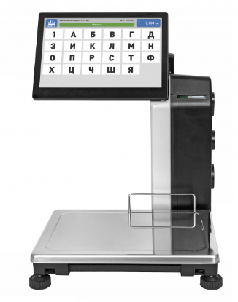 | Масса весов нетто/брутто, кг 9,3/10,5 Габаритные размеры весов (ШхГхВ), мм 384×386×484 Размер платформы (ДхШ), мм 336х240 Диапазон рабочих температур терминала, °С от 0 до +40 Устройство подмотки ленты да Скорость печати, мм/с 60 Ресурс термоголовки, км не менее 150 Ширина рулона/этикеток, мм 60/58 Сенсорный дисплей 12 дюймов, шт. 1 Разъёмы для подключения к компьютерам, POS и SMART-терминалам Ethernet, DB9-MА/вилка (интерфейс RS-232) Разъем для SD-карты, шт. 1 В комплекте поставки: - сетевой адаптер, шт. 1 - кабель интерфейсный (патч-корд), шт. 1 |  |  | 292,500 |  | 0 | 0.00 | 0.00
20 | MK-6.2-S2L(12") MK-15.2-S2L(12") MK-32.2-S2L(12") Весы с печатью этикеток S2L-с дисплеем покупателя |  | 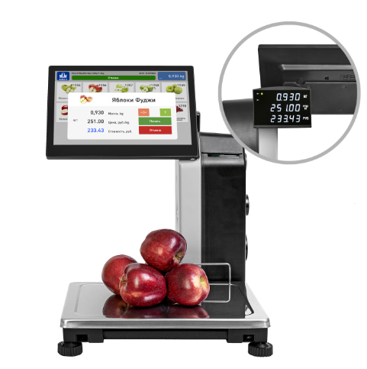 | Масса весов нетто/брутто, кг 9,6/10,7 Габаритные размеры весов (ШхГхВ), мм 400×386×484 Размер платформы (ДхШ), мм 336х240 Диапазон рабочих температур терминала, °С от 0 до +40 Устройство подмотки ленты да Скорость печати, мм/с 60 Ресурс термоголовки, км не менее 150 Ширина рулона/этикеток, мм 60/58 Сенсорный дисплей 12 дюймов, шт. 1 Разъёмы для подключения к компьютерам, POS и SMART-терминалам Ethernet, DB9-MА/вилка (интерфейс RS-232) Разъем для SD-карты, шт. 1 В комплекте поставки: - сетевой адаптер, шт. 1 - кабель интерфейсный (патч-корд), шт. 1 |  |  | 306,000 |  | 0 | 0.00 | 0.00
Весы напольные ТВ-S (платформа 520*395)
21 | TB-S-32.2-A01/ТВ3 (min 0,1 кг) TB-S-60.2-A01/ТВ3 (min 0,2 кг) TB-S-200.2-A01/ТВ3 (min 0,4 кг) | Весы состоят из модуля Модуль ТВ-S_3 и терминала Терминал A01/ТВ. Напольные товарные весы с вертикальной стойкой. Возможна работа в счетном режиме, режимах процентного взвешивания и контроля массы (компараторный режим). | 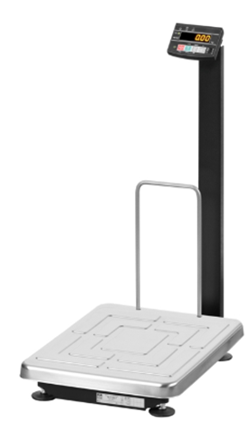 | Модуль взвешивающий ТВ-S_3: Габаритные размеры модуля взвешивающего (ДхШхВ): 520x395х765 мм; Размер платформы (ДхШ): 520x395мм; Материал модуля взвешивающего: платформа нержавеющая сталь, рама алюминиевый сплав; Число цифровых датчиков взвешивания: 1 шт.; Степень защиты модуля взвешивающего: IP67; Диапазон рабочих температур модуля взвешивающего: от -20 до +40 °С; Масса модуля взвешивающего нетто/брутто: 12,3 кг; Терминал A01/ТВ: Габаритные размеры терминала (ДхШхВ): 125x85x25 мм; Степень защиты терминала:IP54; Диапазон рабочих температур терминала: -20…+40 °С ; Масса терминала нетто:0,3кг; Светодиодный индикатор: 1шт; В комплекте поставки: сетевой адаптер- 1 шт.; | 74,500 | 12,500 | 87,000 |  | 0 | 0.00 | 0.00
22 | TB-S-32.2-A(RUEW)3 (min 0,1 кг) TB-S-60.2-A(RUEW)3 (min 0,2 кг) TB-S-200.2-A(RUEW)3 (min 0,4 кг) | Весы состоят из модуля Модуль ТВ-S_3 и терминала Терминал A(RUEW). Напольные товарные весы с вертикальной стойкой. Жидкокристаллический индикатор с подсветкой. Встроенный аккумулятор обеспечивает автономную работу весов до 15 часов. Счетный режим. Дозаторный режим. Взвешивание животных. Весы легко интегрируются в системы учета. Обмен информацией с внешними устройствами реализован по интерфейсам RS-232, USB, Ethernet и Wi-Fi. | 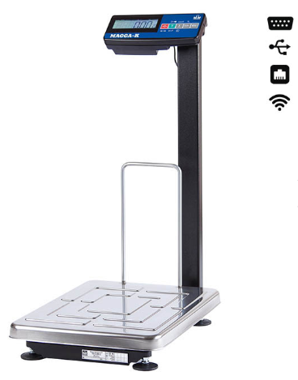 | Модуль взвешивающий ТВ-S_3: Габаритные размеры модуля взвешивающего (ДхШхВ): 520x395х765 мм; Размер платформы (ДхШ): 520x395мм; Материал модуля взвешивающего: платформа нержавеющая сталь, рама алюминиевый сплав; Число цифровых датчиков взвешивания: 1 шт.; Степень защиты модуля взвешивающего: IP67; Диапазон рабочих температур модуля взвешивающего: от -20 до +40 °С; Масса модуля взвешивающего нетто/брутто: 12,3 кг; Терминал A(RUEW): Габаритные размеры терминала (ДхШхВ): 265x105x60 мм; Степень защиты терминала:IP54; Диапазон рабочих температур терминала: -20…+40 °С ; Масса терминала нетто: 1,4 кг; Работа от аккумулятора: до 15 часов; Жидкокристаллический индикатор с подсветкой: 1шт; Разъёмы для подключения к компьютерам, POS и SMART-терминалам: DB9-FА/розетка (интерфейс RS-232) , USB , Ethernet; Интерфейсы для подключения: RS-232, USB, Ethernet, Wi-Fi; В комплекте поставки: - кронштейн крепления терминала на стене - 1шт, кронштейн крепления терминала на стойке - 2шт, сетевой адаптер- 1 шт., кабель переходной 4D - 1шт; | 74,500 | 50,000 | 124,500 |  | 0 | 0.00 | 0.00
Весы товарные ТВ-S_RA с регистрацией товароучетных операций
23 | TB-S-32.2-RA3 (min 0,1 кг) TB-S-60.2-RA3 (min 0,2 кг) TB-S-200.2-RA3 (min 0,4 кг) | Весы состоят из модуля взвешивающего Модуль ТВ-S_3 и терминала Терминал RA. Напольные товарные весы с вертикальной стойкой. Возможна работа в счетном режиме. Обеспечена возможность подключения к весам сканера штрихкодов и дозатора. Весы регистрируют товароучетные операции (прием, отпуск, списание, инвентаризация). Легко интегрируются в системы учета, в том числе в режиме весового терминала сбора данных. Обмен информацией с внешними устройствами реализован по интерфейсам Ethernet и RS-232, а также с помощью USB-flash накопителя. Библиотека драйверов и прикладных программ предоставляется бесплатно. | 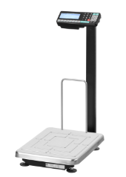 | Модуль взвешивающий ТВ-S_3: Габаритные размеры модуля взвешивающего (ДхШхВ): 5520x395х765 мм; Размер платформы (ДхШ): 520x395мм; Материал модуля взвешивающего: платформа нержавеющая сталь, рама алюминиевый сплав; Число цифровых датчиков взвешивания: 1 шт.; Степень защиты модуля взвешивающего: IP67; Диапазон рабочих температур модуля взвешивающего: от -20 до +40 °С; Масса модуля взвешивающего нетто/брутто: 12,3 кг; Терминал RA: Габаритные размеры терминала (ДхШхВ): 260x102x60 мм; Степень защиты терминала:IP54; Диапазон рабочих температур терминала: -20…+40 °С ; Масса терминала нетто: 1,8 кг; Работа от аккумулятора: до 13,5 часов; Многофункциональный графический дисплей с подсветкой: 1шт; Тип индикации: матричный ЖК с подсветкой, 192х64 точки; Торговая индикация: да; Разъёмы для подключения к компьютерам, POS и SMART-терминалам: Ethernet, DB9-MА/вилка (интерфейс RS-232); Разъёмы для подключения периферийных устройств: USB-flash накопителя, сканера штрихкодов, дозатора и др.: USB тип А, DB9-MА/вилка (интерфейс RS-232), TJ1A-4P4C; Количество товаров, вызываемых кнопками быстрого вызова: 8/64 шт; В комплекте поставки: - кронштейн крепления терминала на стене - 1шт, кронштейн крепления терминала на стойке ST4D - 1шт, сетевой адаптер- 1 шт.; | 74,500 | 63,000 | 137,500 |  | 0 | 0.00 | 0.00
Весы товарные ТВ-S_AB с влагозащищенным терминалом
24 | TB-S-32.2-AB(RUEW)1 (min 0,1 кг) TB-S-60.2-AB(RUEW)1 (min 0,2 кг) TB-S-200.2-AB(RUEW)1 (min 0,4 кг) | Весы состоят из модуля взвешивающего Модуль ТВ-S_1 и терминала Терминал AB(RUEW), которые соединены между собой 5-метровым кабелем. Грузоприемная платформа может быть размещена на полу или на столе. Терминал может быть закреплен на стене. Крепление терминала входит в комплект поставки. Весы легко интегрируются с учетными, кассовыми программами и кассами. 1C совместимы. Возможна работа в счетном и дозаторном режиме, режимах процентного взвешивания и контроля массы (компараторный режим). Обмен информацией с внешними устройствами реализован по интерфейсам RS-232, USB, Ethernet и Wi-Fi. | 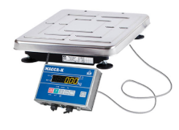 | Модуль взвешивающий ТВ-S_1: Габаритные размеры модуля взвешивающего (ДхШхВ): 520х395x95мм; Размер платформы (ДхШ): 520x395мм; Материал модуля взвешивающего: платформа нержавеющая сталь, рама алюминиевый сплав; Число цифровых датчиков взвешивания: 1 шт.; Степень защиты модуля взвешивающего: IP67; Диапазон рабочих температур модуля взвешивающего: от -20 до +40 °С; Масса модуля взвешивающего нетто/брутто: 9,0 кг; В комплекте поставки: кабель удлинительный (5 м) -1 шт.; Терминал AB(RUEW): Материал корпуса терминала: нержавеющая сталь; Габаритные размеры терминала (ДхШхВ): 260х161х52 мм; Степень защиты терминала:IP66; Диапазон рабочих температур терминала: -30…+40 °С ; Масса терминала нетто: 2,0 кг; Работа от аккумулятора: до 15 часов; Светодиодный индикатор: 1 шт; Разъёмы для подключения к компьютерам, POS и SMART-терминалам: - DB9-FА/розетка (интерфейс RS-232) , - USB , - Ethernet ; Интерфейсы для подключения: RS-232, USB, Ethernet, Wi-Fi; В комплекте поставки: - сетевой адаптер 1шт, кабель переходной 4D - 1 шт, крепление терминала к стене-1 шт., крепление терминала к стойке- 2шт, Патч-корд 2м-13шт. | 68,000 | 92,000 | 160,000 |  | 0 | 0.00 | 0.00
Весы напольные ТВ-S (платформа 520*395) с печатью этикеток
25 | TB-S-32.2-RL1 (min 0,1 кг) TB-S-60.2-RL1 (min 0,2 кг) TB-S-200.2-RL1 (min 0,4 кг) | Весы состоят из модуля взвешивающего ТВ-S_1 и терминала RL, которые соединены между собой кабелем. Грузоприемная платформа может быть размещена на полу или на столе. В комплект поставки входят два кронштейна, с помощью которых терминал можно прикрепить либо непосредственно к модулю ТВ-S, либо закрепить его на стене. Память на 20 000 товаров. Весы печатают этикетки любой сложности. Весы поддерживают печать 8 форматов штрихкодов, регистрируют товароучетные операции (прием, отпуск, списание, инвентаризация). Легко интегрируются в системы учета, в том числе в режиме весового терминала сбора данных. Обеспечена возможность подключения к весам сканера штрихкодов и выносного промышленного индикатора. Обмен информацией с внешними устройствами реализован по интерфейсам Ethernet и RS-232, а также с помощью USB-flash накопителя. | 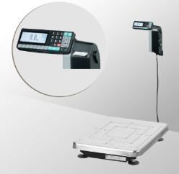 | Модуль взвешивающий ТВ-S_1: Габаритные размеры модуля взвешивающего (ДхШхВ): 520х395x95мм; Размер платформы (ДхШ): 520x395мм; Материал модуля взвешивающего: - платформа нержавеющая сталь, - рама алюминиевый сплав; Число цифровых датчиков взвешивания: 1 шт; Степень защиты модуля взвешивающего: IP67; Масса модуля взвешивающего нетто/брутто: 9,0 кг; В комплекте поставки: - кабель удлинительный (5 м)- 1шт; Весовой терминал с печатью этикеток RL: Габаритные размеры терминала (ДхШхВ): 358х131х377 мм; Степень защиты терминала: IP54; Масса терминала нетто/брутто: 4,5 кг; Скорость печати: 60мм/сек; Ресурс термоголовки: не менее 150 км; Ширина рулона/этикеток: 60/58 мм ; Многофункциональный графический дисплей с подсветкой: 1 шт; Тип индикации: матричный ЖК с подсветкой, 192х64 точки; Торговая индикация: да; Разъёмы для подключения к компьютерам, POS и SMART-терминалам: Ethernet, DB9-MА/вилка (интерфейс RS-232); Разъёмы для подключения периферийных устройств: USB-flash накопителя, сканера штрихкодов, выносного индикатора и др.: USB тип А, DB9-MА/вилка (интерфейс RS-232); Количество товаров, вызываемых кнопками быстрого вызова: 8/64 шт.; В комплекте поставки: - кронштейн крепления терминала на стене-1 шт., крепление терминала к модулю взвешивающему ТВ-S-1шт., сетевой адаптер- 1шт. | 68,000 | 184,000 | 252,000 |  | 0 | 0.00 | 0.00
Весы напольные ТВ-М (платформа 800*600)
26 | ТВ-M-60.2-A1 (min 0,2 кг) ТВ-M-150.2-A1 (min 0,4 кг) ТВ-M-300.2-A1 (min 1,0 кг) ТВ-M-600.2-A1 (min 2,0 кг) | Весы состоят из модуля взвешивающего и терминала, которые соединены между собой 5-метровым кабелем. Грузоприемная платформа может быть размещена на полу или на столе. Терминал может быть размещен на столе или закреплен на стене. Крепление терминала входит в комплект поставки. Весы легко интегрируются с учетными системами, POS-системами и смарт-терминалами. Возможна работа в счетном и дозаторном режиме, режимах процентного взвешивания и контроля массы (компараторный режим). Встроенный аккумулятор обеспечивает автономную работу весов до 80 часов. Обмен информацией с внешними устройствами реализован по интерфейсу RS-232. | 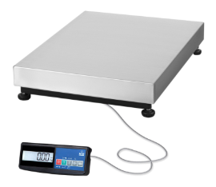 | Масса весов нетто/брутто, кг 33,2/34,7 Габаритные размеры терминала (ДхШхВ), мм 260х105х55 Степень защиты терминала IP54 Диапазон рабочих температур терминала, °С от -20 до +40 Работа от аккумулятора, ч до 80 Жидкокристаллический индикатор с подсветкой, шт. 1 Разъёмы для подключения к компьютерам, POS и SMART-терминалам DB9-FА/розетка (интерфейс RS-232) Габаритные размеры модуля взвешивающего (ДхШхВ), мм 600х800х162 Размер платформы (ДхШ), мм 600х800 Материал модуля взвешивающего: - платформа нержавеющая сталь - рама конструкционная сталь Число цифровых датчиков взвешивания, шт. 1 Степень защиты модуля взвешивающего IP67 Диапазон рабочих температур модуля взвешивающего, °С от -20 до +40 В комплекте поставки: - кабель удлинительный (5 м), шт. 1 - кронштейн крепления терминала на стене, шт. 1 - сетевой адаптер, шт. 1 |  |  | 162,500 |  | 0 | 0.00 | 0.00
27 | ТВ-M-60.2-A3 (min 0,2 кг) ТВ-M-150.2-A3 (min 0,4 кг) ТВ-M-300.2-A3 (min 1,0 кг) ТВ-M-600.2-A3 (min 2,0 кг) | Напольные товарные весы с вертикальной стойкой. Весы легко интегрируются с учетными системами, POS-системами и смарт-терминалами. Возможна работа в счетном и дозаторном режиме, режимах процентного взвешивания и контроля массы (компараторный режим). Встроенный аккумулятор обеспечивает автономную работу весов до 80 часов. Обмен информацией с внешними устройствами реализован по интерфейсу RS-232. | 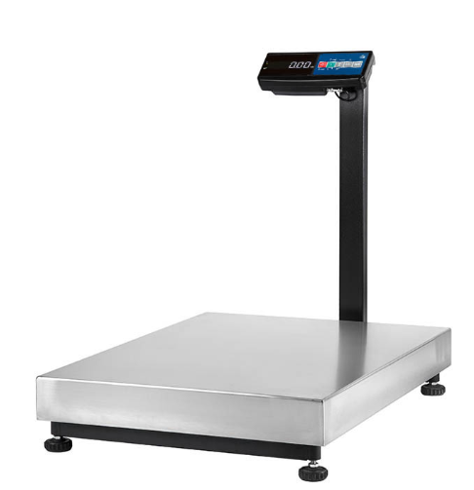 | Масса весов нетто/брутто, кг 34,5/35,3 Габаритные размеры весов (ШхГхВ), мм 600х927х782 Габаритные размеры терминала (ДхШхВ), мм 260х105х55 Степень защиты терминала IP54 Диапазон рабочих температур терминала, °С от -20 до +40 Работа от аккумулятора, ч до 80 Жидкокристаллический индикатор с подсветкой, шт. 1 Разъёмы для подключения к компьютерам, POS и SMART-терминалам DB9-FА/розетка (интерфейс RS-232) Размер платформы (ДхШ), мм 600х800 Материал модуля взвешивающего: - платформа нержавеющая сталь - рама конструкционная сталь Число цифровых датчиков взвешивания, шт. 1 Степень защиты модуля взвешивающего IP67 Диапазон рабочих температур модуля взвешивающего, °С от -20 до +40 В комплекте поставки: сетевой адаптер, шт. 1 |  |  | 164,850 |  | 0 | 0.00 | 0.00
Весы товарные ТВ-M_RP (платформа 800*600) с печатью этикеток и регистрацией товароучетных операций
28 | ТВ-M-150.2-RP3 (min 0,4 кг) ТВ-M-300.2-RP3 (min 1,0 кг) ТВ-M-600.2-RP3 (min 2,0 кг) | Весы состоят из модуля взвешивающего Модуль ТВ-M_3, вертикальной стойки и терминала Терминал RP. Весы предназначены для маркировки и учета весовых, штучных и счетных товаров. Память на 20 000 товаров. Весы печатают как простые этикетки с автоматически настраиваемым форматом, так и этикетки любой сложности. Весы поддерживают печать 8 форматов штрихкодов, регистрируют товароучетные операции (продажа, прием, отпуск, списание, инвентаризация). Легко интегрируются в системы учета, в том числе в режиме весового терминала сбора данных. Обеспечена возможность подключения к весам сканера штрихкодов и выносного промышленного индикатора. Обмен информацией с внешними устройствами реализован по интерфейсам Ethernet и RS-232, а также с помощью USB-flash накопителя. | 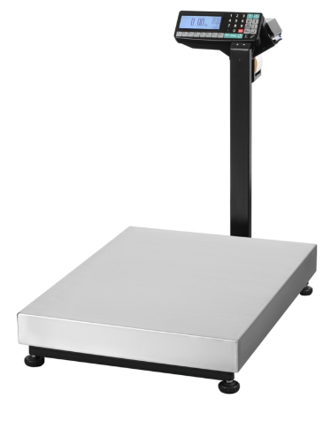 | Модуль взвешивающий ТВ-M_3: Габаритные размеры модуля взвешивающего (ДхШхВ): 600х800х750 мм; Размер платформы (ДхШ): 600х800 мм; Материал модуля взвешивающего: платформа нержавеющая сталь, рама конструкционная сталь; Число цифровых датчиков взвешивания: 1 шт.; Степень защиты модуля взвешивающего: IP67; Диапазон рабочих температур модуля взвешивающего: от -20 до +40 °С; Масса модуля взвешивающего нетто/брутто: 36,3 кг; Терминал RP: Габаритные размеры терминала (ДхШхВ): 295х230х200 мм; Степень защиты терминала:IP51; Диапазон рабочих температур терминала: 0…+40 °С ; Масса терминала нетто: 3,1 кг; Скорость печати: 60 мм/с; Ресурс термоголовки: не менее 50км; Ширина рулона/этикеток: 60/58 мм; Ширина рулона с чековой лентой: 58мм; Многофункциональный графический дисплей с подсветкой: 1шт; Тип индикации: матричный ЖК с подсветкой, 192х64 точки; Торговая индикация: да; Разъёмы для подключения к компьютерам, POS и SMART-терминалам: Ethernet, DB9-MА/вилка (интерфейс RS-232); Разъёмы для подключения периферийных устройств: USB-flash накопителя, сканера штрихкодов, дозатора и др.: USB тип А, DB9-MА/вилка (интерфейс RS-232), TJ1A-4P4C; Количество товаров, вызываемых кнопками быстрого вызова: 8/64 шт; В комплекте поставки: - кронштейн крепления терминала на стене - 1шт, кронштейн крепления терминала на стойке ST4D - 1шт, сетевой адаптер- 1 шт.; | 141,000 | 123,000 | 264,000 |  | 0 | 0.00 | 0.00
Весы 4D-PM_500-A(RUEW) с интерфейсами RS, USB, Ethernet, WiFi операций
29 | 4D-PM-10/10-500-A(RUEW) (min 2,0 кг) 4D-PM-10/10-1000-A(RUEW) (min 4,0 кг) | Весы состоят из модуля взвешивающего Модуль 4D-PM-1 и терминала Терминал A(RUEW). Моноблочная грузоприемная платформа выполнена из конструкционной стали. Терминал поддерживает счетный и дозаторный режимы работы. Режимы процентного взвешивания, контроля массы (компараторный) и взвешивания подвижных грузов. Весы легко интегрируются в системы учета. Обмен информацией с внешними устройствами реализован по интерфейсам RS-232, USB, Ethernet и Wi-Fi. Крепление терминала к стене входит в комплект поставки. | 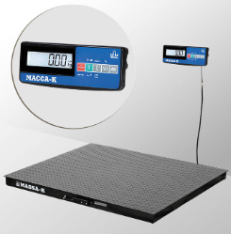 | Модуль взвешивающий 4D-PM-1: Габаритные размеры модуля взвешивающего (ДхШхВ): 1000х1000х95 мм; Размер платформы (ДхШ): 1000х1000 мм; Материал модуля взвешивающего: конструкционная сталь; Число цифровых датчиков взвешивания: 4 шт.; Степень защиты модуля взвешивающего: IP68; Диапазон рабочих температур модуля взвешивающего: от -30 до +40 °С; Масса модуля взвешивающего нетто/брутто: 57,5 кг; Длина кабеля : 5м; Терминал A(RUEW): Габаритные размеры терминала (ДхШхВ): 265x105x60 мм; Степень защиты терминала:IP54; Диапазон рабочих температур терминала: -20…+40 °С ; Масса терминала нетто: 1,4 кг; Работа от аккумулятора: до 15 часов; Жидкокристаллический индикатор с подсветкой: 1шт; Разъёмы для подключения к компьютерам, POS и SMART-терминалам: DB9-FА/розетка (интерфейс RS-232) , USB , Ethernet; Интерфейсы для подключения: RS-232, USB, Ethernet, Wi-Fi; В комплекте поставки: - кронштейн крепления терминала на стене - 1шт, кронштейн крепления терминала на стойке - 1шт, сетевой адаптер- 1 шт., кабель переходной 4D - 1шт; | 251,500 | 50,000 | 301,500 |  | 0 | 0.00 | 0.00
30 | 4D-U-1-1000-A (min 4,0 кг) 4D-U-1-2000-A (min 10,0 кг) | Весы состоят из модуля взвешивающего Модуль 4D-U-1 и терминала Терминал A. Моноблочная грузоприемная платформа выполнена из конструкционной стали. Терминал поддерживает счетный и дозаторный режимы работы. Режимы процентного взвешивания, контроля массы (компараторный) и взвешивания подвижных грузов. Весы легко интегрируются в системы учета. Обмен информацией с внешними устройствами реализован по интерфейсам RS-232, USB, Ethernet и Wi-Fi. Крепление терминала к стене входит в комплект поставки. | 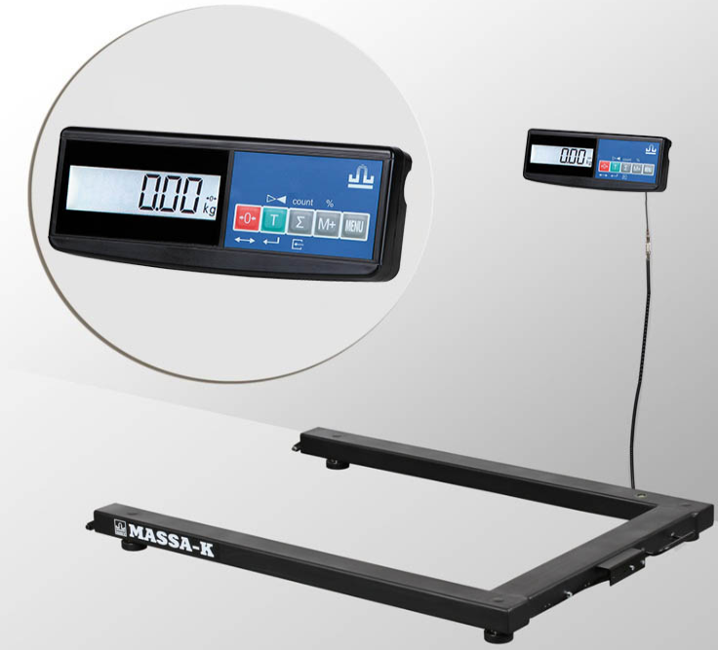 | Модуль взвешивающий 4D-U-1_ Габаритные размеры модуля взвешивающего (ДхШхВ): 1290х840х100 мм; Размер платформы (ДхШ): 1200х840 мм; Материал модуля взвешивающего: конструкционная сталь; Число цифровых датчиков взвешивания: 4 шт.; Степень защиты модуля взвешивающего: IP68; Диапазон рабочих температур модуля взвешивающего: от -30 до +40 °С; Масса модуля взвешивающего нетто/брутто: 34 кг; Длина кабеля : 5м; Терминал A: Габаритные размеры терминала (ДхШхВ): 265x105x60 мм; Степень защиты терминала:IP54; Диапазон рабочих температур терминала: -20…+40 °С ; Масса терминала нетто: 1,4 кг; Работа от аккумулятора: до 80 часов; Жидкокристаллический индикатор с подсветкой: 1шт; Разъёмы для подключения к компьютерам, POS и SMART-терминалам: DB9-FА/розетка (интерфейс RS-232) , USB , Ethernet; Интерфейсы для подключения: RS-232, USB, Ethernet, Wi-Fi; В комплекте поставки: - кронштейн крепления терминала на стене - 1шт, кронштейн крепления терминала на стойке - 1шт, сетевой адаптер- 1 шт., кабель переходной 4D - 1шт; | 190,000 | 30,000 | 220,000 |  | 0 | 0.00 | 0.00
 |  |  |  |  |  |  |  |  | 0 | 0.00 | 0.00

